Rechnungsformular(1)
Rechnung Pferdeverkauf
Klick in das Feld B7, nimm den Befehl sverweis. Die Formel wird dann in die Felder B8 bis B10 und in B13 kopiert.

Hiermit verkaufen wir an sie das Pferd wie folgt:
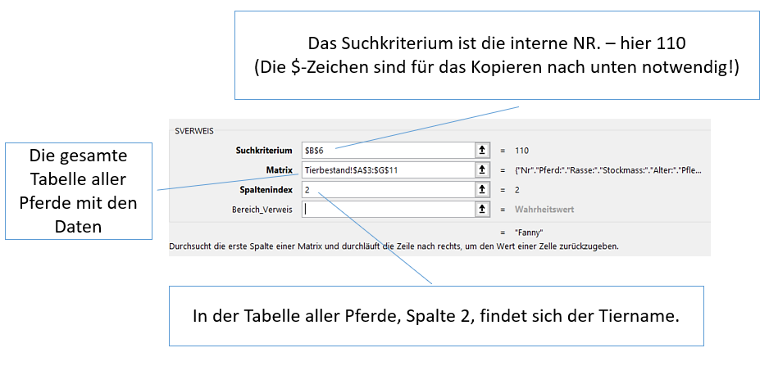
Interne Nr: | 110
Name:
Rasse:
Stockmass:
Alter:

Preis: | 6800

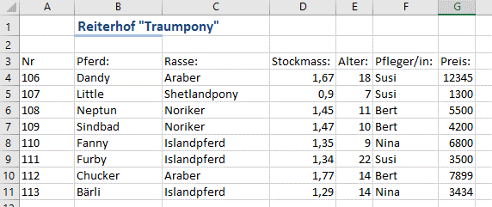
In der Tabelle aller Pferde, Spalte 2, findet sich der Tiername.
Die gesamte Tabelle aller Pferde mit den Daten

Rechnungsformular (2)
Rechnung Pferdeverkauf

Hiermit verkaufen wir das Pferd wie folgt:

Interne Nr: | 107
Name: | Little
Rasse: | Shetlandpony
Stockmass: | 0.9
Alter: | 7

Preis: | 1300

Monatliche Rate:

RMZ: regelmäßige Zahlung = monatliche Rate

Rechnungsformular (2) L
Rechnung Pferdeverkauf

Hiermit verkaufen wir das Pferd wie folgt:

Interne Nr: | 107
Name: | Little
Rasse: | Shetlandpony
Stockmass: | 0.9
Alter: | 7

Preis: | 1300

Monatliche Rate: | -€ 25.74

RMZ: regelmäßige Zahlung = monatliche Rate

Zwei Pferde (2)
Variante 1:
Kosten für Pferd "Little": | 1300
Kosten für Pferd "Chucker": | 7899

Laufzeit:

Berechne in der Zelle B5 die Kreditlaufzeit beim Kauf beider Pferde, wenn der Zinssatz monatlich 0,5% und die monatliche Rate 130,00 € beträgt.
Benutze für die Kredithöhe (=Barwert) eine verschachtelte Summenformel!

Zwei Pferde (3)
Variante 1, ohne Zubehör:
Kosten für Pferd "Little": | 1300
Kosten für Pferd "Chucker": | 7899

Laufzeit des Kredits: | 87.55
Zum Preis für das Pferd kommt noch der Preis für Zubehör dazu.
Berechne jeweils drei Varianten für das Pferd mit Zubehör.
Gib in die Zelle C14 eine Formel ein, die in alle weiteren Felder kopiert werden kann! Kopiere die Formel!
Verwende gemischt Bezüge: =C$13+$B14
Das Dollarzeichen bei C ist nicht notwendig: Nach untern kopiert bleibt es C, nach rechts kopiert wird es D - genau wie notwendig!

 |  | Zubehör 1 | Zubehör 2 | Zubehör 3
Kosten für Zubehör |  | € 1,245.99 | € 1,298.20 | € 1,459.18
Kosten für Pferd "Little": | € 1,300.00
Kosten für Pferd "Chucker": | € 7,899.00

Zwei Pferde (4)
Variante 1, ohne Zubehör:
Kosten für Pferd "Little": | 1300
Kosten für Pferd "Chucker": | 7899

Laufzeit des Kredits: | 87.55
Erstelle ein Balkendiagramm, das nur die Allgemeinen Kosten für Zubehör und die jeweiligen Zubehörkosten für die Pferde beinhaltet!
Die Kosten der Pferde soll nicht angezeigt werden.
Markiere A12:A15 zusammen mit C12:E15. Dies kannst du mit gedrückter Strg-Taste und Maustaste machen.

 |  | Zubehör 1 | Zubehör 2 | Zubehör 3
Allgemeine Kosten für Zubehör |  | € 1,245.99 | € 1,298.20 | € 1,459.18
Kosten für Pferd "Little": | € 1,300.00 | € 2,545.99 | € 2,598.20 | € 2,759.18
Kosten für Pferd "Chucker": | € 7,899.00 | € 9,144.99 | € 9,197.20 | € 9,358.18

Zwei Pferde (4) L
Variante 1, ohne Zubehör:
Kosten für Pferd "Little": | 1300
Kosten für Pferd "Chucker": | 7899

Laufzeit des Kredits: | 87.55
Erstelle ein Balkendiagramm, das nur die Allgemeinen Kosten für Zubehör und die jeweiligen Zubehörkosten für die Pferde beinhaltet!
Die Kosten der Pferde soll nicht angezeigt werden.
Markiere A12:A15 zusammen mit C12:E15. Dies kannst du mit gedrückter Strg-Taste und Maustaste machen.

 |  | Zubehör 1 | Zubehör 2 | Zubehör 3
Kosten für Zubehör |  | € 1,245.99 | € 1,298.20 | € 1,459.18
Kosten für Pferd "Little": | € 1,300.00 | € 2,545.99 | € 2,598.20 | € 2,759.18
Kosten für Pferd "Chucker": | € 7,899.00 | € 9,144.99 | € 9,197.20 | € 9,358.18

Zubehör

Futtermittel (1)
 | Futtermittel

Verwende den erweiterten Filter für die Tabelle von Futtermitteln.
Es sollen nur Futtermittel angezeigt werden, die den Kriterien in der Tabelle A3 bis E4 entspricht.
Die gefilterte Tabelle soll ab der Zelle A30 eingefügt werden.
Nr | Name | Hersteller | Preis | Verpackungsgröße
 |  |  | <20 | >20

Nr | Name | Hersteller | Preis | Verpackungsgröße
18 | Hafer | Pavo | 7.8 | 25
19 | Gerste | Pavo | 13 | 25
20 | Pressung | Lexa | 17.5 | 25
15 | Gold | HappyHorse | 18.8 | 16
1 | EasyCare | St. Hippolyt | 18.99 | 20
6 | Mix 1 | Eggersmann | 19 | 20
Daten > Sortieren und filtern > Erweitert
17 | Silber | HappyHorse | 19.7 | 22
16 | Bronze | HappyHorse | 19.9 | 19
9 | PavosBest | Pavo | 19.99 | 20
10 | PavosIsi | Pavo | 19.99 | 22
11 | Müsli | Pavo | 19.99 | 25
7 | Mix 2 | Eggersmann | 22 | 25
3 | Leckerli | Marstall | 23.1 | 25
2 | Mampf | Marstall | 23.4 | 25
12 | PelletsMix | Pavo | 24 | 25
8 | HavensBest | Havens | 25.1 | 22
4 | Weidemix | Hartog | 25.6 | 25
5 | Weideeasy | Hartog | 25.9 | 20
13 | ReadyToGo | Pavo | 26.7 | 29
14 | RiceUp | Eggersmann | 29.99 | 25

Futtermittel (2)
 | Futtermittel

Verwende den erweiterten Filter für die Tabelle von Futtermitteln.
Es sollen nur Futtermittel angezeigt werden, die den Kriterien in der Tabelle A3 bis E4 entspricht.
Die gefilterte Tabelle soll ab der Zelle A30 eingefügt werden.
Nr | Name | Hersteller | Preis | Verpackungsgröße
 |  |  | <20 | >20

Nr | Name | Hersteller | Preis | Verpackungsgröße
18 | Hafer | Pavo | 7.8 | 25
19 | Gerste | Pavo | 13 | 25
20 | Pressung | Lexa | 17.5 | 25
15 | Gold | HappyHorse | 18.8 | 16
1 | EasyCare | St. Hippolyt | 18.99 | 20
6 | Mix 1 | Eggersmann | 19 | 20
Daten > Sortieren und filtern > Erweitert
17 | Silber | HappyHorse | 19.7 | 22
16 | Bronze | HappyHorse | 19.9 | 19
9 | PavosBest | Pavo | 19.99 | 20
10 | PavosIsi | Pavo | 19.99 | 22
11 | Müsli | Pavo | 19.99 | 25
7 | Mix 2 | Eggersmann | 22 | 25
3 | Leckerli | Marstall | 23.1 | 25
2 | Mampf | Marstall | 23.4 | 25
12 | PelletsMix | Pavo | 24 | 25
8 | HavensBest | Havens | 25.1 | 22
4 | Weidemix | Hartog | 25.6 | 25
5 | Weideeasy | Hartog | 25.9 | 20
13 | ReadyToGo | Pavo | 26.7 | 29
14 | RiceUp | Eggersmann | 29.99 | 25

Nr | Name | Hersteller | Preis | Verpackungsgröße
18 | Hafer | Pavo | 7.8 | 25
19 | Gerste | Pavo | 13 | 25
20 | Pressung | Lexa | 17.5 | 25
17 | Silber | HappyHorse | 19.7 | 22
10 | PavosIsi | Pavo | 19.99 | 22
11 | Müsli | Pavo | 19.99 | 25

Futtermittel (3)
 | Futtermittel

Verwende den erweiterten Filter für die Tabelle von Futtermitteln.
Es sollen nur Futtermittel angezeigt werden, die den Kriterien in der Tabelle A3 bis E4 entspricht.
Die gefilterte Tabelle soll ab der Zelle A30 eingefügt werden.
Nr | Name | Hersteller | Preis | Verpackungsgröße
 |  |  | <20 | >20

Nr | Name | Hersteller | Preis | Verpackungsgröße
18 | Hafer | Pavo | 7.8 | 25
19 | Gerste | Pavo | 13 | 25
20 | Pressung | Lexa | 17.5 | 25
15 | Gold | HappyHorse | 18.8 | 16
1 | EasyCare | St. Hippolyt | 18.99 | 20
6 | Mix 1 | Eggersmann | 19 | 20
Daten > Sortieren und filtern > Erweitert
17 | Silber | HappyHorse | 19.7 | 22
16 | Bronze | HappyHorse | 19.9 | 19
9 | PavosBest | Pavo | 19.99 | 20
10 | PavosIsi | Pavo | 19.99 | 22
11 | Müsli | Pavo | 19.99 | 25
7 | Mix 2 | Eggersmann | 22 | 25
3 | Leckerli | Marstall | 23.1 | 25
2 | Mampf | Marstall | 23.4 | 25
12 | PelletsMix | Pavo | 24 | 25
8 | HavensBest | Havens | 25.1 | 22
4 | Weidemix | Hartog | 25.6 | 25
5 | Weideeasy | Hartog | 25.9 | 20
13 | ReadyToGo | Pavo | 26.7 | 29
14 | RiceUp | Eggersmann | 29.99 | 25

Nr | Name | Hersteller | Preis | Verpackungsgröße
18 | Hafer | Pavo | 7.8 | 25
19 | Gerste | Pavo | 13 | 25
20 | Pressung | Lexa | 17.5 | 25
17 | Silber | HappyHorse | 19.7 | 22
10 | PavosIsi | Pavo | 19.99 | 22
11 | Müsli | Pavo | 19.99 | 25

Futtermittel L
 | Futtermittel

Verwende den erweiterten Filter für die Tabelle von Futtermitteln.
Es sollen nur Futtermittel angezeigt werden, die den Kriterien in der Tabelle A3 bis E4 entspricht.
Die gefilterte Tabelle soll ab der Zelle A30 eingefügt werden.
Nr | Name | Hersteller | Preis | Verpackungsgröße
 |  |  | <20 | >20

Nr | Name | Hersteller | Preis | Verpackungsgröße
18 | Hafer | Pavo | 7.8 | 25
19 | Gerste | Pavo | 13 | 25
20 | Pressung | Lexa | 17.5 | 25
15 | Gold | HappyHorse | 18.8 | 16
1 | EasyCare | St. Hippolyt | 18.99 | 20
6 | Mix 1 | Eggersmann | 19 | 20
Daten > Sortieren und filtern > Erweitert
17 | Silber | HappyHorse | 19.7 | 22
16 | Bronze | HappyHorse | 19.9 | 19
9 | PavosBest | Pavo | 19.99 | 20
10 | PavosIsi | Pavo | 19.99 | 22
11 | Müsli | Pavo | 19.99 | 25
7 | Mix 2 | Eggersmann | 22 | 25
3 | Leckerli | Marstall | 23.1 | 25
2 | Mampf | Marstall | 23.4 | 25
12 | PelletsMix | Pavo | 24 | 25
8 | HavensBest | Havens | 25.1 | 22
4 | Weidemix | Hartog | 25.6 | 25
5 | Weideeasy | Hartog | 25.9 | 20
13 | ReadyToGo | Pavo | 26.7 | 29
14 | RiceUp | Eggersmann | 29.99 | 25

Nr | Name | Hersteller | Preis | Verpackungsgröße
18 | Hafer | Pavo | 7.8 | 25
19 | Gerste | Pavo | 13 | 25
20 | Pressung | Lexa | 17.5 | 25
17 | Silber | HappyHorse | 19.7 | 22
10 | PavosIsi | Pavo | 19.99 | 22
11 | Müsli | Pavo | 19.99 | 25

